PSOsurvey
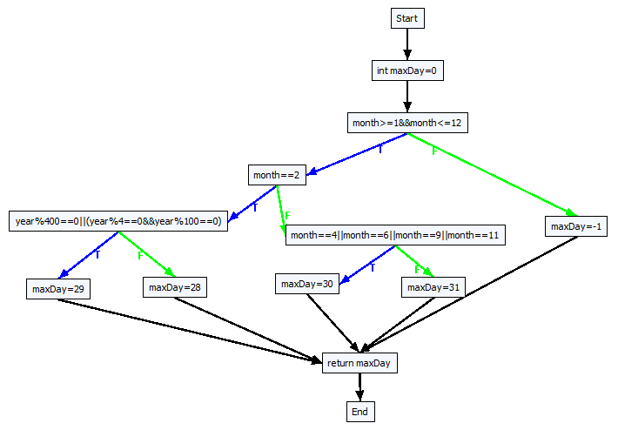
Automatic Test Data Generation for Data Flow Testing Using Particle Swarm Optimization | Narmada Nayak and Durga Prasad Mohapatra Department of Computer Science and Engineering National Institute of Technology Rourkela, Orissa-769008, India

Generates test data
Executes all fitness functions simultaneously by using PPSO
Creates fitness functions for each test path
Generate CFG
and test paths
Parallel Particle Swarm Optimization
Test Data

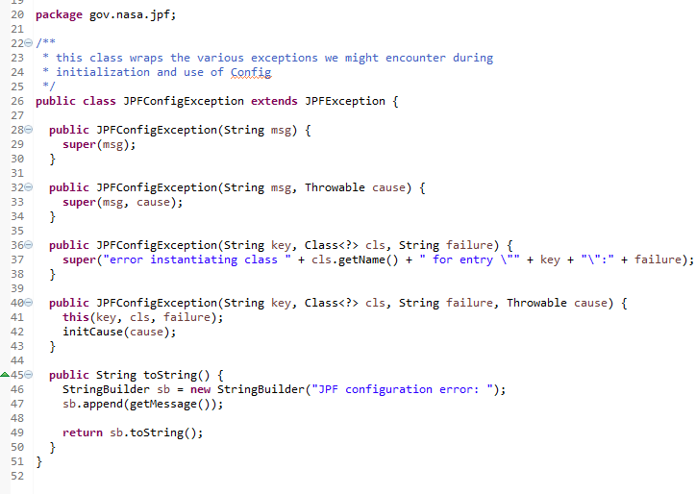
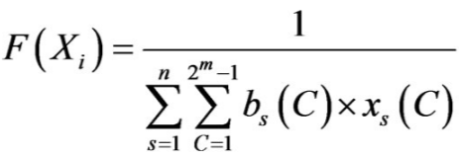
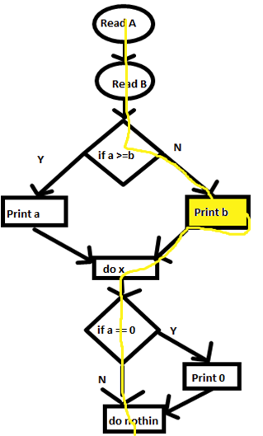
Generates test data
Executes all fitness functions by execute simultaneous multithreading of PSO
Creates fitness functions for each test path
Generate CFG
and test paths
Test Data
PSO
PSO
PSO

Report
Best parameter settings
 | No | Program | Loop | Pop | Gens | Allele | Mutation | Target paths | Feasible paths | Equal condition | Adjustment |  | Các điều kiện cần phải điều chỉnh
 | 1 | Triangle tA2008 | - | 150 | 250 | 0 10 | 0.30 | 4 | 2 | ○ | ○ | a,b,c | a==b,a==b==c |  | Equal condition list: [(a==b)&&(b==c)&&(c==a)] [((a==b)&&(b!=c))||((b==c)&&(c!=a))||((c==a)&&(a!=b))]
 | 2 | InsertionSort iA2008 | 3 | 70 | 50 | -10 -10 | 0.15 | 31 | 6 | ×
 | 3 | GetMinMax mmA2008 | 3 | 200 | 100 | -10 -10 | 0.15 | 85 | 6 | ×
 | 4 | Minmax Triangle mtA2008 | 3 | 250 | 50 | 0 20 | 0.10 | 340 | 12 | ○ |  | a,b,c
 | 5 | GreatestCommonDivisor gA2008 | 3 | 250 | 50 | 0 20 | 0.10 | 16 |  | ○ | Số loop được set ko phụ thuộc vào input data |  |  | series
 | 6 | triangleMansour2004 | - | 150 | 250 | 0 10 | 0.30 | 8 | 1 | ○ | ○ | a,b,c | a==b==c,a*a==b*b+c*c
 | 7 | tritypeBueno2002 | - | 150 | 250 | 0 10 | 0.30 | 8 | 4 | ○ |  | a,b,c | a==b&&b==c,a==b,as==(bs+cs)
 | 8 | QuadraticEquation2 | - | 150 | 250 | -10 10 | 0.30 | 5 | 2 | ○ |  | a,b,c | a==0,b==0,(b*b)-(4*a*c)==0
 | 9
 | 10
 | 11
 | 12
 | 13
 | 14
 | 15
 | 16
 | 17

 |  | Phải đưa ra đây các điều kiện mà mình cần có để điều chỉnh newgenpop chứ nhỉ
 |  | Cái này khó nhỉ, làm sao để thỏa mãn hết được nhỉ? |  |  |  | Function | Target paths | Ko điều chỉnh |  | Có điều chỉnh
 |  |  |  |  |  |  |  | Path ID | Object call | Path ID | Object call
 |  |  |  |  |  | tritypeBueno2002 | 8 | 8 | 1
 |  |  |  |  |  |  |  | 7 | 4
 |  |  |  |  |  |  |  | 5 | 10
 |  |  |  |  |  |  |  | 4 | 16

 |  |  |  |  |  | triangleMansour2004

 |  |  |  |  |  | tA2008_Triangle | 4 | 3 | 1 | 3 | 1
 |  |  |  |  |  |  |  | 0 | 3 | 0 | 3
 |  |  |  |  |  |  |  |  |  | 2 | 462
 |  |  |  |  |  |  |  |  |  | 1 | 57,595
 |  |  |  |  |  | QuadraticEquation2

Các paper mà mình có thể tham khảo để viết paper của mình
 |  | Path Exploration based on Symbolic Output
 |  | Path Testing using Genetic Algorithm |  | PhD thesis
 |  | Dynamic stopping criteria for search-based test data generation for path testing
 |  | Probabilistic Symbolic Execution.pdf |  |  | tính xác suất của mỗi path trong function
 |  | Exact and Approximate Probabilistic Symbolic Execution.pdf

Các việc cần phải viết tiếp theo cho paper của mình
done | 1, Giới thiệu CFG
done | 2, Xác suất thực thi của 1 path |  | cái này cần làm ngay |  |  | Probabilistic Symbolic Execution.pdf |  |  | nhưng cái này chỉ làm cho integer mà thôi
 | 3, Thiết kế giải thuật để có thể nhận dạng và điều chỉnh được quá trình sinh dữ liệu |  |  |  |  |  |  |  | thế nên là cần phải chuyển cái GA của mình qua số nguyên, nhưng nếu qua số nguyên thì
 | cần phải confirm là cách trình bày 1 giải thuật thì như thế nào ko nhỉ?
 | 4, Cần phải mô tả rõ hơn sự điều chỉnh của mình

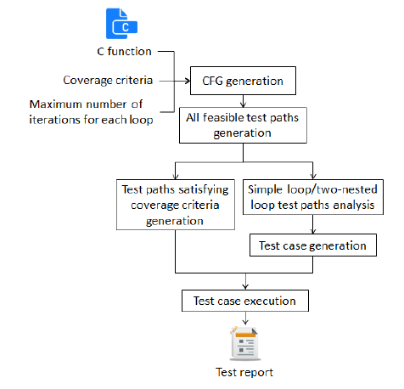

N
Y
Test function
CFG generation
Target paths list generation
Tìm các path khó phủ
Tìm các điều kiện khó sinh test data thỏa mãn
Initialization
Evaluation
Selection
Perturbation
Stopping criteria?
End
Adjustment
Genetic algorithm

icta2016
Suy nghĩ về tên paper
 |  |  |  | 1, GA apply vào sinh test data như thế nào?
Viết phần abstract |  |  |  |  | D:\Thi.DN\PhD\GA\icta2016 reference\A Genetic Algorithm based Approach for Test Data Generationin Basis Path Testing.pdf
 |  |  |  |  | D:\Thi.DN\PhD\GA\icta2016 reference\Automatic Test Data Generation for Data Flow Testing Using a Genetic Algorithm |  | Đây là paper mà mình dùng để viết phần Proposed của mình
Viết phần related work
 | Genetic algorithm for path testing | keyword
Proposed approach
 | Viết thêm phần biểu diễn

 |  |  |  | 2, Related work
 |  |  |  |  | D:\Thi.DN\PhD\GA\icta2016 reference\A Genetic Algorithm based Approach for Test Data Generationin Basis Path Testing.pdf
 |  |  |  |  |  | Thầy Hiếu nói ko được

 |  |  |  |  | Hiện tại phần related work này mình đang dựa vào PhD thesis của Irman Hermadi nhiều quá.
 |  |  |  |  | Mình cần phải dựa vào những paper khác nữa.

Genetic algorithm

Initialization

Program under test
Korel's distance function
Evaluation

Identify path conditions
Selection

Use Z3 constraint solver
Crossover and mutation

Store constraint satisfaction list
Adjustment

N
Stopping criteria?

Y

End

 |  |  | Chúng tôi thực hiện phân tích tĩnh để tìm và giải các điều kiện khó có thể thực hiện bằng GA

 |  |  | We perform static analysis to find and solve conditions that are difficult for using GA, and then transfer the constraint satisfaction to GA to speed up the search process

